4.CSV出力
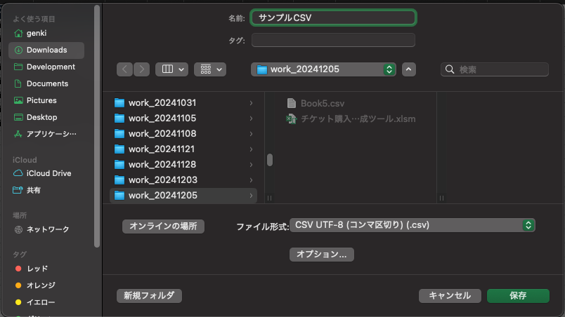
手順1：「3.整形後データ」シートを右クリックし、「移動またはコピー」を選択
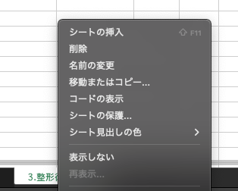

手順2：「移動先ブック名」で「(新しいブック)」を選択し、「コピーを作成する」にチェックを入れてOKボタンを押す
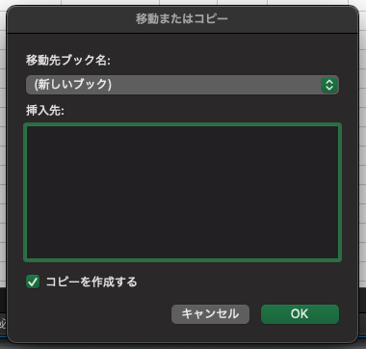

手順3：新規ブックで名前をつけて保存をし、ファイル型式で「CSV UTF-8 (コンマ区切り) (.csv)」を選択して保存ボタンを押す

